Dashboard
 | Spotpris | Tariffer | Transmission | Elafgift | Moms
Total | 6,020.74 | 2,495.99 | 774.85 | 6,078.92 | 3,842.63
19,213
Total:
Gennemsnitsdag
 | Hele perioden | Valgte periode
Total | 20.943188382 | 29.110811221
DKK
DKK
DKK
NB: Husk at læse om opsætning og brug i Om-arket, før du går i gang.
Elforbrug oversigt |  | Total: | Totalt forbrug i perioden
 |  |  | 19,213
Adresse | Stenhøj Vænge 10 , Birkerød |  | DKK
Bruger(e) | Torben Kirk Wolf
Bruger 2 | Laksamol Utthasang
Vist periode | 2021-01-01 til 2022-10-22
Viste ugedage | Hele ugen
Viste tidsrum | Hele døgnet

Gennemsnitsdag - timeforbrug
 | Nat | Sen aften | Aften | Eftermiddag | Formiddag | Morgen
00:00 | 0.85808531659
01:00 | 0.7849154434
02:00 | 0.70313912919
03:00 | 0.71298464735
04:00 | 0.62999961196
05:00 | 0.64160625071
06:00 |  |  |  |  |  | 0.87877500194
07:00 |  |  |  |  |  | 1.2878483413
08:00 |  |  |  |  |  | 1.3739198974
09:00 |  |  |  |  | 1.3394087999
10:00 |  |  |  |  | 1.2997441011
11:00 |  |  |  |  | 1.2050989977
12:00 |  |  |  | 1.1789511415
13:00 |  |  |  | 1.133865766
14:00 |  |  |  | 1.1415504723
15:00 |  |  |  | 1.1166051886
16:00 |  |  |  | 1.2254117079
17:00 |  |  | 2.6856947926
18:00 |  |  | 2.1911207938
19:00 |  |  | 1.7405623272
20:00 |  |  | 1.5352964407
21:00 |  | 1.4076177076
22:00 |  | 1.228634328
23:00 |  | 0.99049977868
Gennemsnitsuge
 | Total
man | 30.622286232
tir | 29.543062987
ons | 27.631606093
tor | 27.689173957
fre | 25.664571959
lør | 31.032395909
søn | 31.608801135

DKK

DKK

Månedsforbrug
 | Total
Jan 2021 | 693.195535
Feb 2021 | 599.69759012
Mar 2021 | 611.1920095
Apr 2021 | 550.77782438
May 2021 | 531.39382425
Jun 2021 | 439.2455105
Jul 2021 | 421.17567988
Aug 2021 | 472.18336485
Sep 2021 | 868.82039436
Oct 2021 | 940.14588094
Nov 2021 | 977.60458356
Dec 2021 | 1220.9715408
Jan 2022 | 1028.7739951
Feb 2022 | 818.74024147
Mar 2022 | 1286.1377935
Apr 2022 | 1020.9860372
May 2022 | 989.7568903
Jun 2022 | 1013.4230472
Jul 2022 | 1289.4131898
Aug 2022 | 1767.3723872
Sep 2022 | 1116.6789629
Oct 2022 | 555.44912279

DKK

Om
Hint: Tryk på disse ikoner for at navigere
Dit totale forbrug i den valgte periode
Delelementerne af prisen eller raten (blank hvis du vælger elforbrug)
Dit forbrug på en gennemsnitsdag i den valgte periode
Det samlede forbrug per måned
Stregen indikerer en gennemtsnitsdag, hvor alt dit data tages i betragtning.
Cirklen viser en gennemsnitsdag i den valgte periode.
Naviger til Indstillinger
Naviger til Om-arket
Dit forbrug på en gennemsnitsuge i den valgte periode
Her kan du vælge mellem: Elforbrug (kWh)
Priser (DKK)
Rater (DKK/time)
Vælg en specifik periode du gerne vil undersøge. Læg mærke til at du i øverste højre hjørne kan vælge om du vil filtrere på år, måneder eller dage.
Vælg år.
Tip: I alle disse slicers kan man vælge flere kriterier ved at holde CTRL inde mens man klikker med musen
Vælg måned
Vælg ugedag
Vælg klokkeslet
Vælg tidsrum, som defineret i Indstillinger
Original fil udviklet af: | Herunder kan du se en kort gennemgang af funktionaliteterne i dashboardet, så du kommer godt i gang:
Torben Kirk Wolf
Afdelingsleder, Data Science, NIRAS A/S
tkwo@niras.dk
Hvis du har flere adresser med elmålere kan du vælge mellem dem her. Markerer du flere på én gang får du dit samlede brug på tværs af adresser.
Hvis du kunne tænkte dig at høre om mulighederne for at udvikle lignende løsninger på dit data, så kontakt endelig Torben. Vi har i NIRAS's Data Science afdeling bred erfaring med (videre)udvikling af robuste og fleksible Excelløsninger og meget andet.

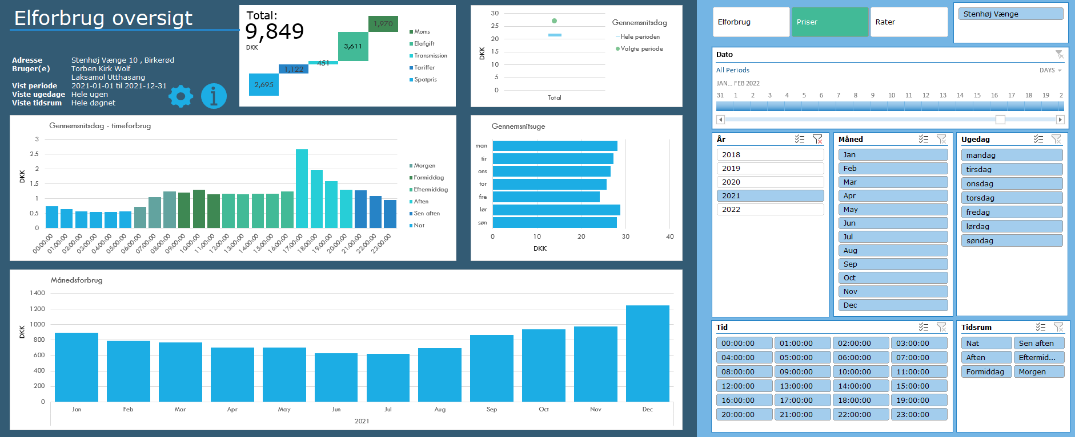
Opsætning
1) Én gang om året, skal du hente dit Refresh Token:
https://eloverblik.dk
Se seneste guide her:
Link
Indsæt den lange kode i Refresh Token i Indstillinger arket
2) Ret i Fra dato i Indstillinger arket
3) Ret i Lokation i Indstillinger arket. Elspotpriserne varierer afhængigt af denne.
4) Ret evt. inddelingen af tidsrum under Tidsrum i Indstillinger arket
5) Første gang du anvender løsningen, skal du lave en lidt speciel indstilling
a) Gå til Data --> Get Data --> Query Options (Data --> Hent data --> Forespørgselsindstillinger) b) og derefter Privacy (Beskyttelse af personlige oplysninger) under Current Workbook (Aktuel projektmappe) c) her skal du sætte hak ved Ignore Privacy Levels and potentially improve performance (Ignorer beskyttelsesniveauerne, og øg muligvis ydeevnen) Dette er nødvendigt at gøre, da koden sender info mellem datakilder (tokens fra et API kald til input i andre API kald). Det er sikkert at gøre i dette tilfælde. Hvis du vil vide mere om hvorfor vi kan tillade os at lave denne indstilling, anbefaler jeg denne artikel:
Link

Brug
1) Gå til Data --> Refresh All (Data --> Opdater alle)
Hvis du bliver spurgt om brugerinfo/credentials, så vælg Anonym.
Hvis du kommer til at trykke noget forkert, så kan du ændre det under Data --> Get Data --> Data Source Settings (Data --> Hent data --> Indstillinger for datakilde)
2) Leg med filtrene og find forhåbentlig nogle gode indsigter i dit elforbrug 🙂
Hvis du vil have lidt inspiration til hvordan du bruger filtermulighederne til at få nogle interessante indsigter, så prøv evt. at se denne video:
Link
 | Anvendte elafgifter:
Licensrettigheder: | Fra | Til | Pris
Dette værktøj stilles til rådighed til privat brug til interesserede brugere. Ønskes en kommerciel løsning udviklet, kontakt da venligst udvikleren direkte for at høre om mulighederne for dette. | 2010-01-01 | 2022-06-30 | 0.903
For mere info om rettigheder og licens, se GitHub: | 2022-07-01 | 2022-09-30 | 0.763
Link | 2022-10-01 | 2022-12-31 | 0.723
 | 2023-01-01 | 2023-06-30 | 0.080
Datakilder | 2023-07-01 | 2030-12-31 | 0.697
Dette værktøj trækker på data fra flere kilder både til udtræk af personligt forbrug, men også til udtræk af tariffer og spotpriser.
Dit forbrug og dine oplysinger:
https://api.eloverblik.dk/CustomerApi/swagger/index.html
Dine tariffer:
https://www.energidataservice.dk/tso-electricity/datahubpricelist
Elspotpriser:
https://www.energidataservice.dk/tso-electricity/elspotprices
Transmissionsafgifter:
https://energinet.dk/El/Elmarkedet/Tariffer/Aktuelle-tariffer
Elafgift:
https://www.skm.dk/skattetal/satser/satser-og-beloebsgraenser-i-lovgivningen/elafgiftsloven/
(der tages højde for nedsat afgift ved elektrisk varmekilde)

Ansvarsfraskrivelse
Dette værktøj er udviklet til privat brug og er kun testet op imod data fra én husstand. Dit data kan afvige fra det testede, og det kan derfor ikke garanteres, at beregningerne på dine data er 100% korrekte.
Der tages f.eks. ikke højde for evt. installation af solceller.
Priserne er estimerede baseret på data i ovenstående datakilder. Udvikleren oplever selv en fravigelse på ca. DKK 20 per måned sammenlignet med tilsendte elregninger, så nogen afvigelse fra faktiske værdier må forventes.

Tekniske krav
Denne løsning er udviklet til at fungere til Windows versionen af Microsoft Excel i en version 2016 eller nyere. Der anvendes avancerede funktionaliteter som Power Query, DAX og andet, som desværre ikke er supporteret i andre versioner af Excel eller andre spreadsheet-applikationer.

Versionshistorik
Version 2.2.0, 2022-10-24 Opdateret, så løsningen håndterer det nye API fra EnergiDataService. Opdateret med nyeste elafgifter, så de politisk besluttede reduceringer automatisk kommer med i beregningerne.
Version 2.1.6, 2022-08-23 Reduceret elafgift per 1. juli 2022 er indarbejdet. Opdateret hjælp tekst angående Privacy Levels. Opdateret forespørgsler, så de nu kan hente data for perioder større end de 730 dage, som Energinet har lagt som begrænsning.
Version 2.1.5, 2022-04-20 Opdateret datamodel og dermed væsentlige performanceforbedringer. Folk med 32 bit Excel burde nu også kunne bruge løsningen uden problemer. Indarbejdet advarsel ved udtræk af data for mere end 730 dage.
Version 2.1.4, 2022-03-09 Håndterer nu situationer, hvor tarifferne er ukendte i perioder, hvor forbruget er kendt (f.eks. ved nyoprettet leverandør). Mindre performanceforbedringer. Mere hjælp til at få ignoreret privacy levels.
Version 2.1.3, 2022-02-18 Hvis du har flere målere tilknyttet din person (og derved dit token) har du nu mulighed for at se dit forbrug på alle dine adresser. Det er typisk folk med sommerhus, der vil sætte pris på dette. Håndterer nu nedsat elafgift efter 4.000 kWh på et år, hvis boligen bruger elbaseret opvarmning.
Version 2.1.2, 2022-02-06 Viser nu et breakdown af prisdata. Håndterer nu også tariffer med separate rabatter, hvilket i tidligere versioner resulterede i visning af dobbelt forbrug. Rater vises nu også for næste dag, da disse fastsættes én dag i forvejen på elbørsen. Vælg rater og morgendagens dato for at se raterne.
Version 2.1.1, 2022-02-04 Fikset, at nogle brugere oplevede at den ikke kunne finde deres tariffer.
Version 2.1.0, 2022-02-01 Inkluderer nu også prisdata.
Version 2.0.0, 2022-01-06 Opgraderet til at trække data via API kald.
Version 1.0.0, 2020-12-03 Første udgave. Trækker forbrug fra en CSV-fil, som brugeren downloader fra eloverblik.dk

